상품제안서
엔보우 카드형 C2 3.0 USB (16GB~128GB) (인쇄무료) | 상품코드: F23177

 |  |  |  |  |  |  | 02-412-0044 | www.easy1.co.kr
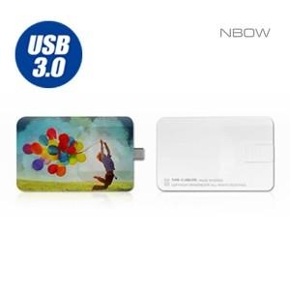

【상세/제작정보】

【인쇄/포장옵션】 | 풀칼라 / 포장지포장

【공급단가】 | 수량 | 100~ | 300~ | 500~ | 1,000~ | 3,000~
*VAT별도 | 16GB | 8,630원 | 8,490원 | 8,290원 | 8,080원 | 7,940원
 | 32GB | 7,950원 | 7,820원 | 7,630원 | 7,440원 | 7,310원
 | 64GB | 11,130원 | 10,950원 | 10,690원 | 10,420원 | 10,240원
 | 128GB | 18,750원 | 18,450원 | 18,000원 | 17,550원 | 17,250원

【상품 URL】 | http://www.easy1.co.kr/src/goods_detail.php?gdno=23177

